Hoja1
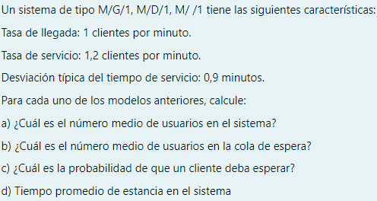
 |  |  |  |  | M/EK/1

λ | 1.00 | clientes por minuto |  | 0.83333333333
μ | 1.20 | clientes por minuto

σ = | 0.9 | minutos

M/G/1

A) |  | 5.3466666667

B) |  | 4.5133333333

C) |  |  | 4.5133333333

D) |  |  | 5.3466666667

M/D/1

A) |  | 2.9166666667

B) |  | 2.0833333333

C) |  | 2.0833333333

D) |  | 2.9166666667

M/EK/1

A) |  | 5

B) |  |  | 4.1666666667

C) |  |  | 4.1666666667

D) |  |  | 4.1666666667

